Gambar Pohon
NO | NAMA POHON + GAMBAR | SPESIFIKASI
A | RUMPUT
1 | 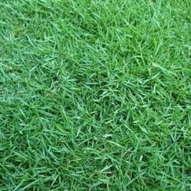 Rumput Peking

B | POHON RENDAH
1 | 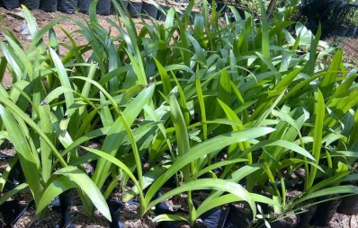 Bakung Lele | T = 25-35 cm @30 plbg/m2
2 | 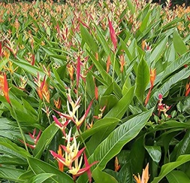 Haliconia Ladydi | T = 80-100 cm @35 plbg/m2
3 | 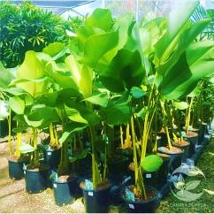 Calathe Lutea | T = 100-120 cm @25 plbg/m2
4 | 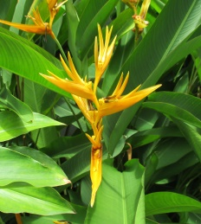 Heliconia Golden | T = 80-100 cm @35 plbg/m2
5 | 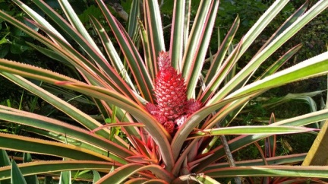 Nenas Merah | T = 40-60 cm @9 plbg/m2
6 | 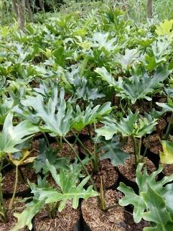 Philodendron Selloum | T = 40-50 cm @32 plbg/m2
7 | 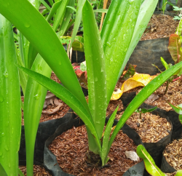 Bakung Besar | T = 30-40 cm @25 plbg/m2
8 | 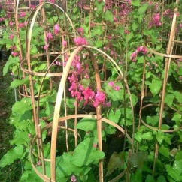 Tanaman Rambat, Air Mata Pengantin | Bibit, @15 plbg/m2
9 | 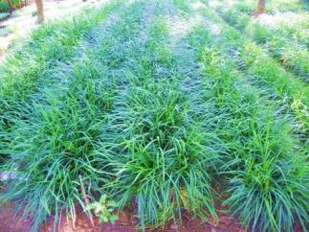 Jamburan Hijau | T = 25-30 cm @35 plbg/m2
10 | 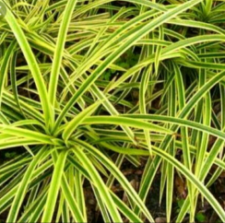 Pandan Kuning | T = 25 - 30 cm @30 plbg/m2
11 | 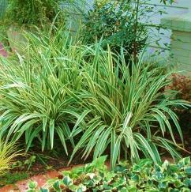 Dianella | T = 25-30 cm @35 plbg/m2
12 | 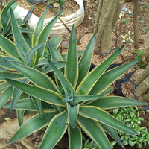 Agave Besar | T = 40-50 cm
13 | 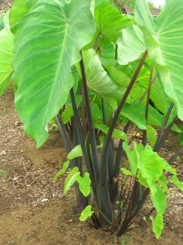 Talas Batang Coklat | T = 120-140 cm
14 | 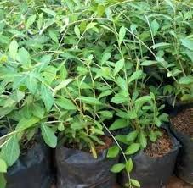 Lie Kuan Yu | Bibit, @35 plbg/m2

C | POHON TINGGI
1 | 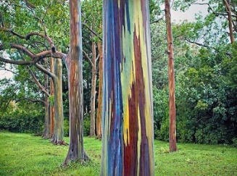 Eucalypthus Deglupta, Eucaltyphus Rainbow | T = 3-4 m, D = 5-6 cm
2 | 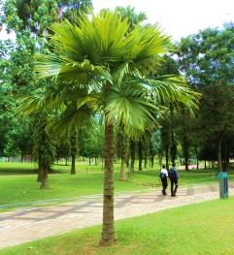 Livistonia Rotundifolia, Palem Sedang | T = 3 m, Batang Keras
3 | 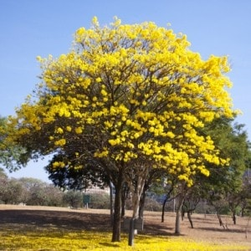 Tabebuia Argentea, Tabebuya Kuning | T = 4 m, D = 10-12 cm
4 | 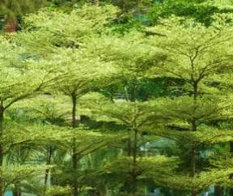 Terminalia Manataly, Ketapang Mini | T = 4-5 m, D = 7-8 cm
5 | 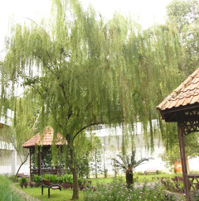 Salix Babylonica, Liang Liu | T = 3-3.50 m, D 6-8 cm

